상품제안서
하드커버 칼라 점착메모지 중형(주문제작형) | 상품코드: S26150

 |  |  |  |  |  |  | 02-713-8555 | www.synergygift.co.kr
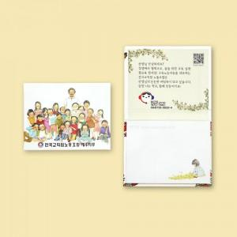

【상세/제작정보】

【인쇄/포장옵션】 | 커버+내지 컬러 / OPP(비닐)

【공급단가】 | 수량 | 1,000~ | 3,000~ | 10,000~ | 30,000~ | 50,000~
*VAT별도 | 단가 | 1,610원 | 1,230원 | 1,050원 | 1,030원 | 1,010원

【상품 URL】 | https://www.synergygift.co.kr:443/src/goods_detail.php?gdno=26150

